Instrucciones
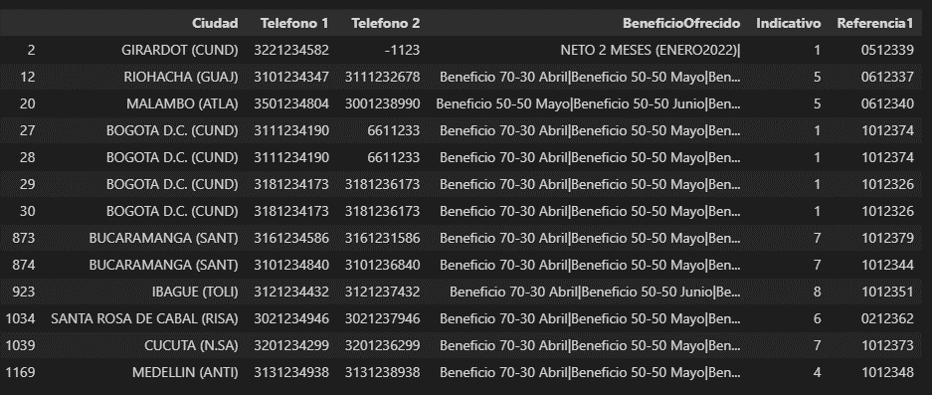
EJERCICIO TRATAMIENTO DE DATOS
El siguiente ejercicio que presentamos contiene información de 30.000 registros para ser gestionados a traves del contact center. Para ello se requiere procesar los datos para ser cargados en el aplicativo del área con ciertas caracteristicas y formatos.
El ejercicio consiste en realizar un tratamiento de datos para crear una nueva tabla que puede ser cargada en el sistema y adicionalmente entregar un informe del estado de la misma: 1. Del campo de referencia se debe extraer el número luego del guion y dejarlo en formato texto de 7 digitos
2. Los telefonos deben quedar así: a. Celulares: 10 digitos comenzando a partir del numero 3 b. Fijos: se deben convertir con indicativo nacional "60" + indicativo ciudad + telefono fijo: total de 10 digitos Se deben eliminar las inconsistencias. Puede usar la tabla de indicativos por ciudad
3. De la columna Beneficio ofrecido debe identificar a cuantos registros se les ofrecio "Beneficio 50-50" en cualquier mes
4. Presentar un informe del estado de telefonos de la data: (tablas dinamicas) c. Registros con # de telefonos fijos validos d. Registros con # de telefonos celulares validos e. Registros con # de telefonos inconsistentes por columna telefono 1 y telefono 2 f. Resgistros con Beneficio 50-50, segmentado por mes
* Por favor deje la evidencia de las formulas utilizadas

